关系图
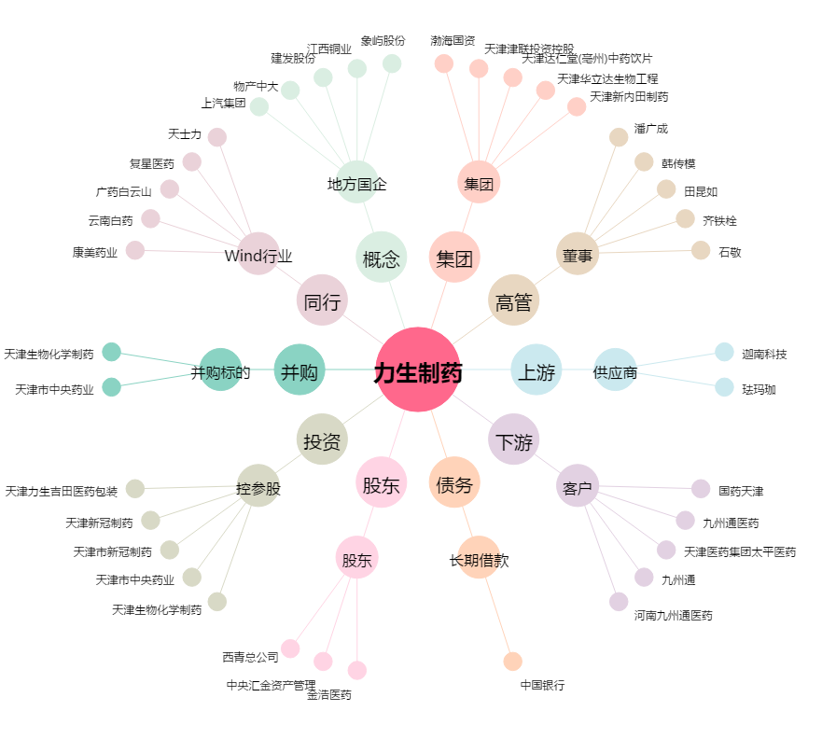
力生制药[002393.SZ] - 关系概览图

